2019申込書
第21回 Wリーグ 大津大会 観戦チケット【申込書】

以下の通り申し込みます。

■申込日 |  | 2019年 | 月 | 日 |  |  |  |  |  | 水色の部分にご入力下さい
■氏 名 |  |  |  |  |  |  |  |  | 入力は漢字、カタカナ、ひらがなは「全角」
■住 所 | 〒: |  |  |  |  |  |  |  | 数字、アルファベットは「半角」でお願いします。
 | 住所:
■連絡先 | 電話: |  |  | (できれば携帯電話番号をお願いします。)
 | FAX:
 | e-mail:

■申込内容 | 大会名: | 第21回 Wリーグ 大津大会
【1日目】 | 2019年12月21日(土)
 | 12:00～（開場）
 | 13:40～（Bリーグ）滋賀レイクスターズ vs 新潟アルビレックスBB
 | 16:20～ セレモニー
 | 17:00～ JX-ENEOSサンフラワーズ vs トヨタ紡織サンシャインラビッツ

【2日目】 | 2019年12月22日(日)
 | 12:00～（開場）
 | 13:40～（Bリーグ）滋賀レイクスターズ vs 新潟アルビレックスBB
 | 16:20～ セレモニー
 | 17:00～ トヨタ紡織サンシャインラビッツ vs JX-ENEOSサンフラワーズ
会場: | ウカルちゃんアリーナ（滋賀県立体育館）
 | （大津市におの浜4-2-12）℡077-524-0221

■座席レイアウト・価格表 |  |  |  | ■価格表
 |  |  |  | ◆Wリーグ観戦チケット
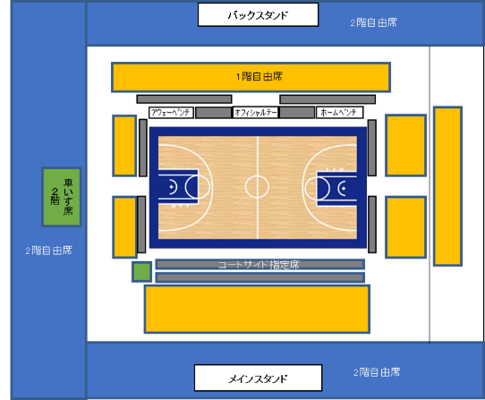

 |  |  |  | ◆Bリーグ2階自由席観戦チケット付き

 |  |  |  | ※車いす席は介助者1名分の入場券含む
■申込チケット
◆Wリーグ観戦チケット
 | 2019年12月21日(土) |  |  |  | 2019年12月22日(日)
コートサイド | (前売価格) | 枚 | 小計 | 枚 | (前売価格) | 枚 | 小計 | 枚
指定席 | (\5,000) |  |  | ¥0 | (\5,000) |  |  | ¥0
1階自由席 | (前売価格) | 枚 | 小計 | 枚 | (前売価格) | 枚 | 小計 | 枚
大人･高校生 | (\2,500) |  |  | ¥0 | (\2,500) |  |  | ¥0
1階自由席 | (前売価格) | 枚 | 小計 | 枚 | (前売価格) | 枚 | 小計 | 枚
小･中学生 | (\1,500) |  |  | ¥0 | (\1,500) |  |  | ¥0
2階自由席 | (前売価格) | 枚 | 小計 | 枚 | (前売価格) | 枚 | 小計 | 枚
大人･高校生 | (\2,000) |  |  | ¥0 | (\2,000) |  |  | ¥0
2階自由席 | (前売価格) | 枚 | 小計 | 枚 | (前売価格) | 枚 | 小計 | 枚
小･中学生 | (\1,000) |  |  | ¥0 | (\1,000) |  |  | ¥0
車いす席 | (前売価格) | 枚 | 小計 | 枚 | (前売価格) | 枚 | 小計 | 枚
1階 | (\2,500) |  |  | ¥0 | (\2,500) |  |  | ¥0
車いす席 | (前売価格) | 枚 | 小計 | 枚 | (前売価格) | 枚 | 小計 | 枚
2階 | (\2,000) |  |  | ¥0 | (\2,000) |  |  | ¥0
※車いす席は介助者1名分の入場券含む |  |  | 合計 | 枚 |  |  | 合計 | 枚
 |  |  |  | ¥0 |  |  |  | ¥0

◆Bリーグ2階自由席観戦チケット付き
 | 2019年12月21日(土) |  |  |  | 2019年12月22日(日)
コートサイド | (前売価格) | 枚 | 小計 | 枚 | (前売価格) | 枚 | 小計 | 枚
指定席 | (\5,500) |  |  | ¥0 | (\5,500) |  |  | ¥0
1階自由席 | (前売価格) | 枚 | 小計 | 枚 | (前売価格) | 枚 | 小計 | 枚
大人･高校生 | (\3,000) |  |  | ¥0 | (\3,000) |  |  | ¥0
1階自由席 | (前売価格) | 枚 | 小計 | 枚 | (前売価格) | 枚 | 小計 | 枚
小･中学生 | (\2,000) |  |  | ¥0 | (\2,000) |  |  | ¥0
2階自由席 | (前売価格) | 枚 | 小計 | 枚 | (前売価格) | 枚 | 小計 | 枚
大人･高校生 | (\2,500) |  |  | ¥0 | (\2,500) |  |  | ¥0
2階自由席 | (前売価格) | 枚 | 小計 | 枚 | (前売価格) | 枚 | 小計 | 枚
小･中学生 | (\1,500) |  |  | ¥0 | (\1,500) |  |  | ¥0
車いす席 | (前売価格) | 枚 | 小計 | 枚 | (前売価格) | 枚 | 小計 | 枚
1階 | (\3,000) |  |  | ¥0 | (\3,000) |  |  | ¥0
車いす席 | (前売価格) | 枚 | 小計 | 枚 | (前売価格) | 枚 | 小計 | 枚
2階 | (\2,500) |  |  | ¥0 | (\2,500) |  |  | ¥0
※車いす席は介助者1名分の入場券含む |  |  | 合計 | 枚 |  |  | 合計 | 枚
 |  |  |  | ¥0 |  |  |  | ¥0

※ | チケットの代金は前売券の価格です。
※ | WJBLの試合開始40分前（16時20分）までにチケットを購入されない場合は、申込を破棄されたものと判断いたしますのでご了承ください。

※ | 第21回 Wリーグ 大津大会に関する問い合わせおよび申込をキャンセルされる場合は、下記宛にメールでお知らせください。

 |  |  | 第21回 Wリーグ 大津大会に関する問合せ先
 |  |  | (一社)滋賀県バスケットボール協会（担当 北脇）
 |  |  | e-mail： | sba_wjbl@yahoo.co.jp

